Tab 1
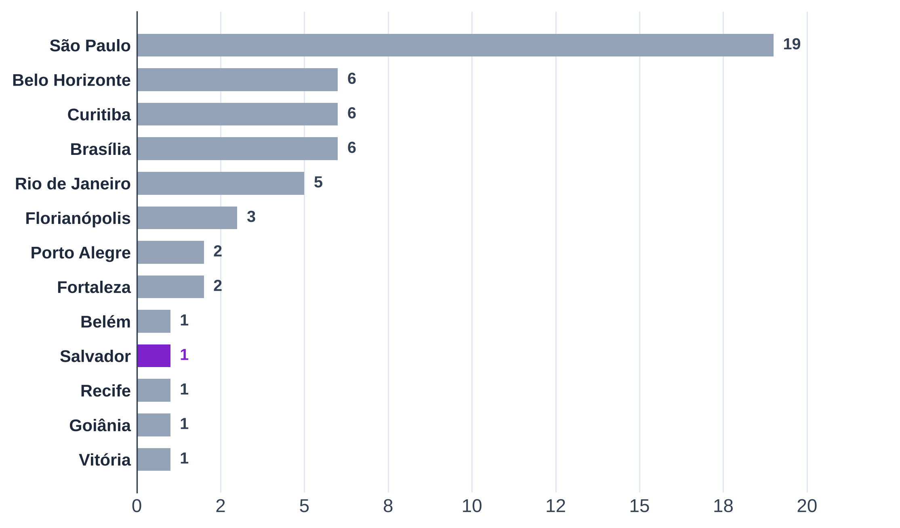
Tabela 1 – Casas do B1 por região e metrópole: São Paulo concentra 19 das 54; Salvador tem uma
Região | Metrópole | Casas | % do total
Norte | Belém
Nordeste | Fortaleza
Nordeste | Recife
Nordeste | Salvador
Centro-Oeste | Brasília
Centro-Oeste | Goiânia
Sudeste | São Paulo
Sudeste | Belo Horizonte
Sudeste | Rio de Janeiro
Sudeste | Vitória
Sul | Curitiba
Sul | Florianópolis
Sul | Porto Alegre
Total
Conferência (total − casas da base; deve ser 0)
Fonte: B1, Google Places API (09/2026 e 15/10/2026), coletor de entorno do Google Maps (15/10/2026), Instagram (01/09 a 01/10/2026) e cardápios
Nota: cada casa conta uma vez, na metrópole do endereço.

Tab 3
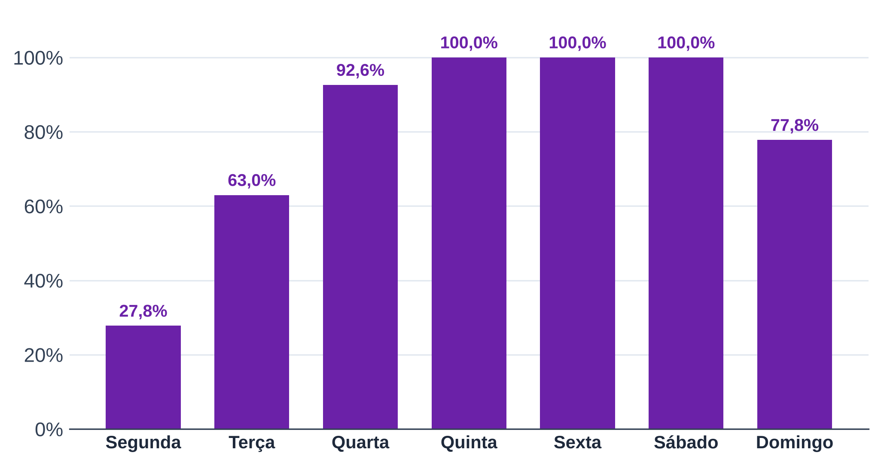
Tabela 3 – Dias de funcionamento: todas abrem de quinta a sábado; só 28% abrem na segunda
Dia | Casas que abrem | Casas com horário | % das casas
Segunda
Terça
Quarta
Quinta
Sexta
Sábado
Domingo
Fonte: B1, Google Places API (regularOpeningHours, 15/10/2026)
Nota: contagem não exclusiva (cada casa abre em vários dias); cada linha tem o próprio total.

Tab 4
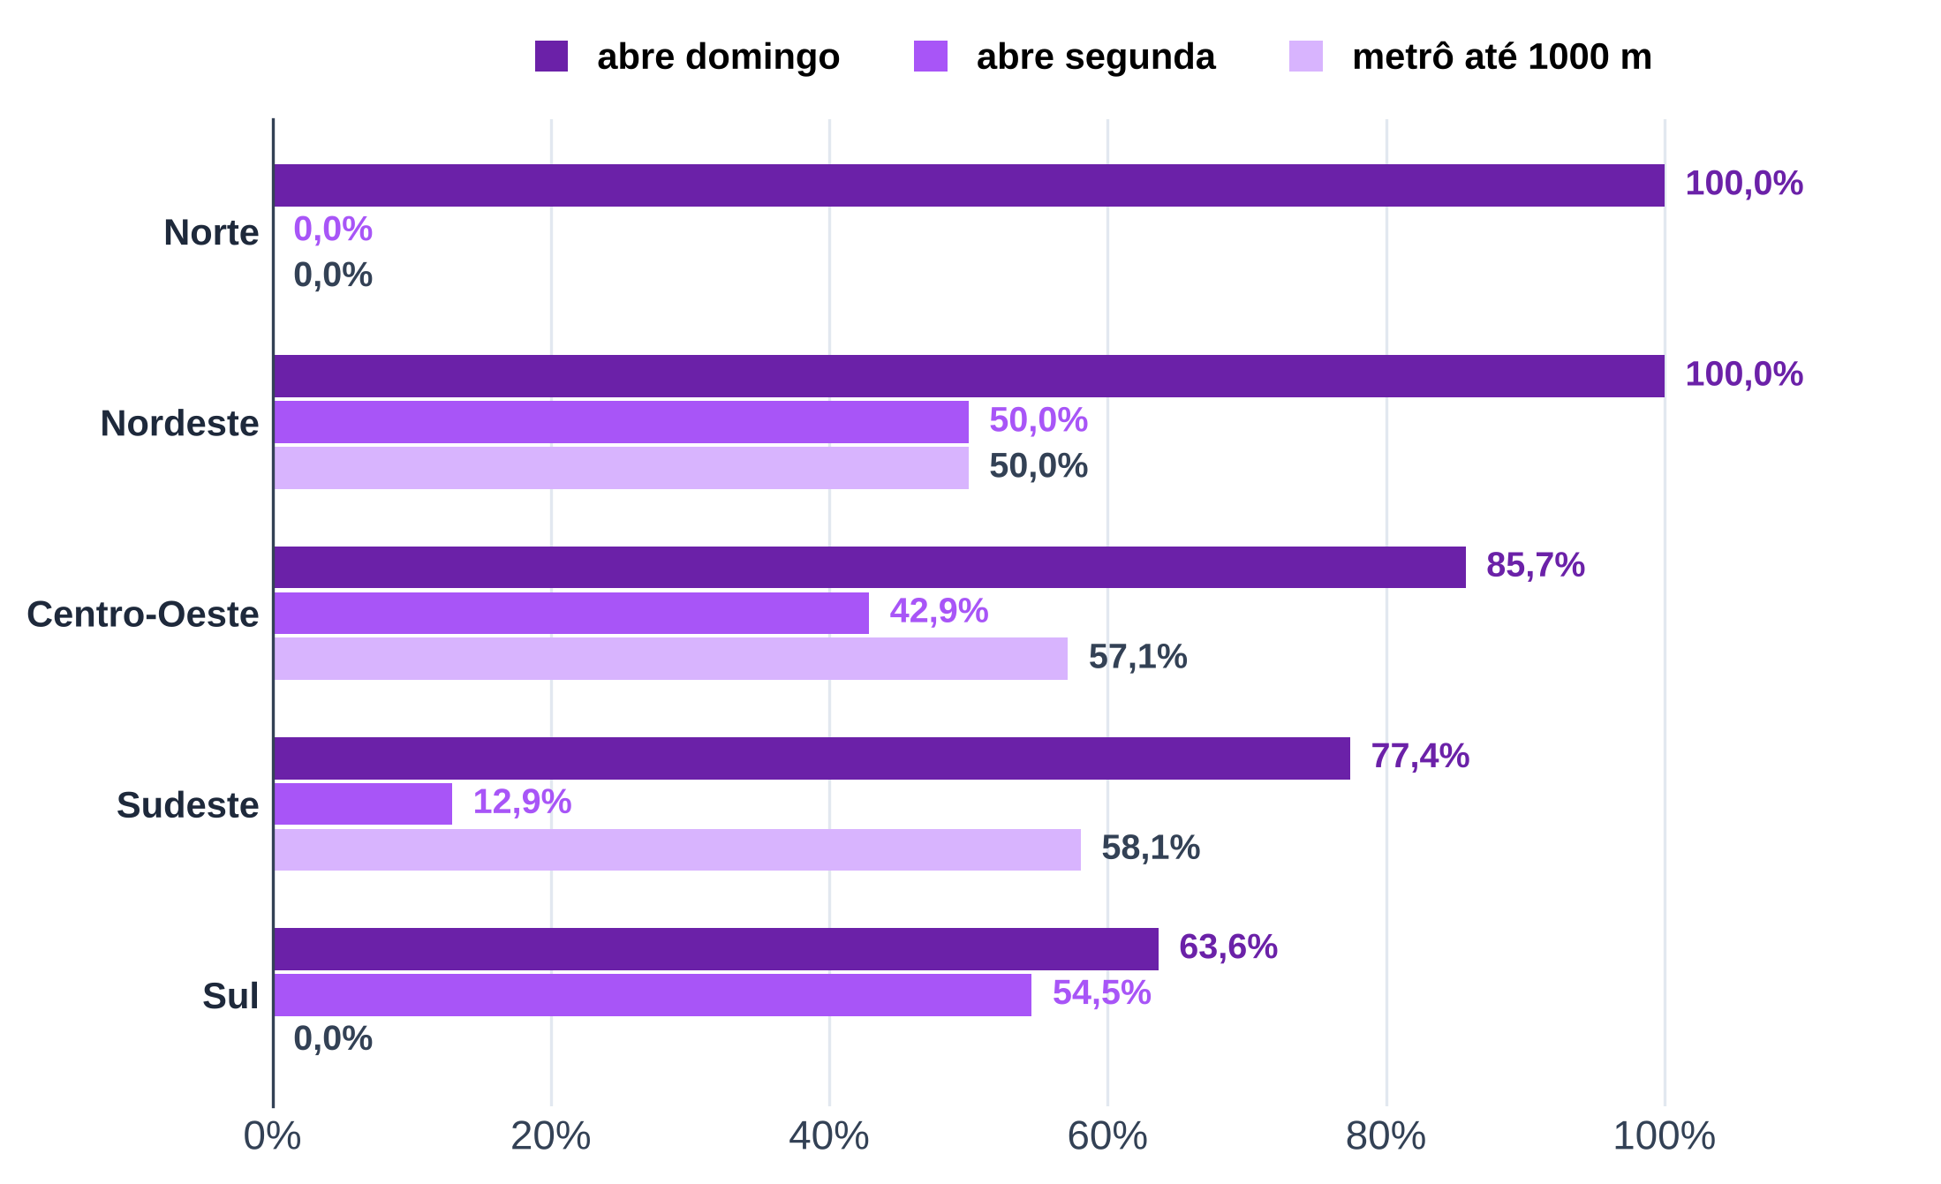
Tabela 4 – Painel por região: o Sudeste reúne 31 das 54 casas; no Sul nenhuma tem metrô a até 1 km
Região | casas | nota (mediana) | horas abertas por semana (média) | abre domingo (%) | abre segunda (%) | metrô até 1000 m (% das casas) | seguidores (mediana) | casas com cesta | cesta mediana (mediana, R$)
Norte
Nordeste
Centro-Oeste
Sudeste
Sul
Total
Fonte: B1, Google Places API (09/2026 e 15/10/2026), coletor de entorno do Google Maps (15/10/2026), Instagram (01/09 a 01/10/2026) e cardápios
Nota: medianas calculadas só entre as casas com dado; cesta só nas casas com couvert, bebida e prato encontrados.

Tab 5
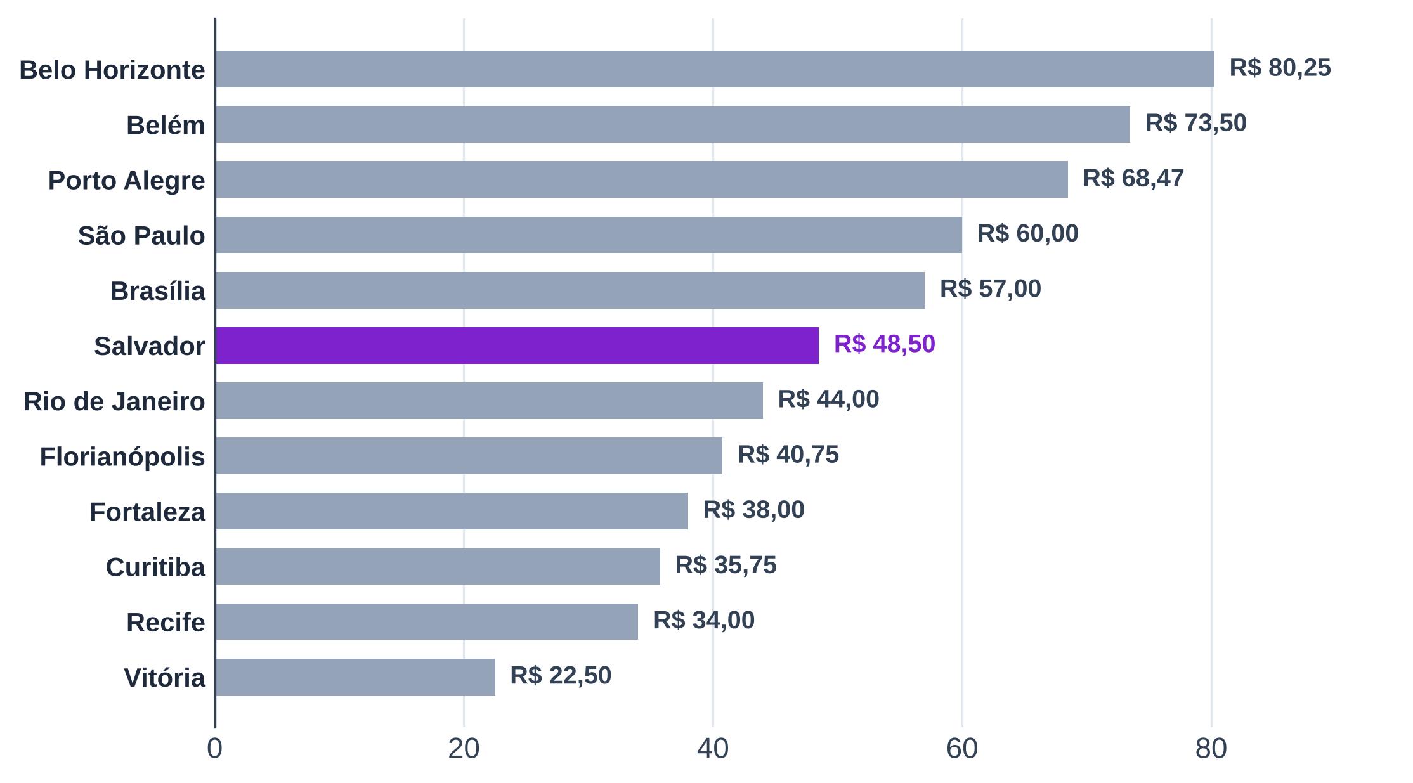
Tabela 5 – Painel por metrópole: a cesta por pessoa varia de metrópole para metrópole
Metrópole | Região | casas | nota (mediana) | horas abertas por semana (média) | abre domingo (%) | abre segunda (%) | metrô até 1000 m (% das casas) | seguidores (mediana) | casas com cesta | cesta mediana (mediana, R$)
Belém | Norte
Fortaleza | Nordeste
Recife | Nordeste
Salvador | Nordeste
Brasília | Centro-Oeste
Goiânia | Centro-Oeste
Belo Horizonte | Sudeste
Rio de Janeiro | Sudeste
São Paulo | Sudeste
Vitória | Sudeste
Curitiba | Sul
Florianópolis | Sul
Porto Alegre | Sul
Total
Fonte: B1, Google Places API (09/2026 e 15/10/2026), coletor de entorno do Google Maps (15/10/2026), Instagram (01/09 a 01/10/2026) e cardápios
Nota: o gráfico mostra a mediana da cesta mediana das casas com cesta em cada metrópole; metrópoles sem cesta ficam fora.

Tab 6
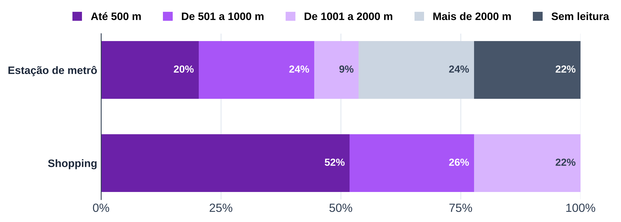
Tabela 6 – Entorno pelo Google Maps: a maioria das casas tem shopping a até 1 km; metrô perto é minoria
Distância (linha reta) | Metrô: casas | Metrô: % | Shopping: casas | Shopping: %
Até 500 m
De 501 a 1000 m
De 1001 a 2000 m
Mais de 2000 m
Sem leitura (cidade sem metrô ou leitura a mais de 50 km)
Conferência (total − casas; deve ser 0)
Total
Fonte: B1, coletor de entorno do Google Maps (15/10/2026)
Nota: sem dados do OpenStreetMap (porte do shopping fora). Shopping de qualquer porte lido pelo Maps.

Tab 7
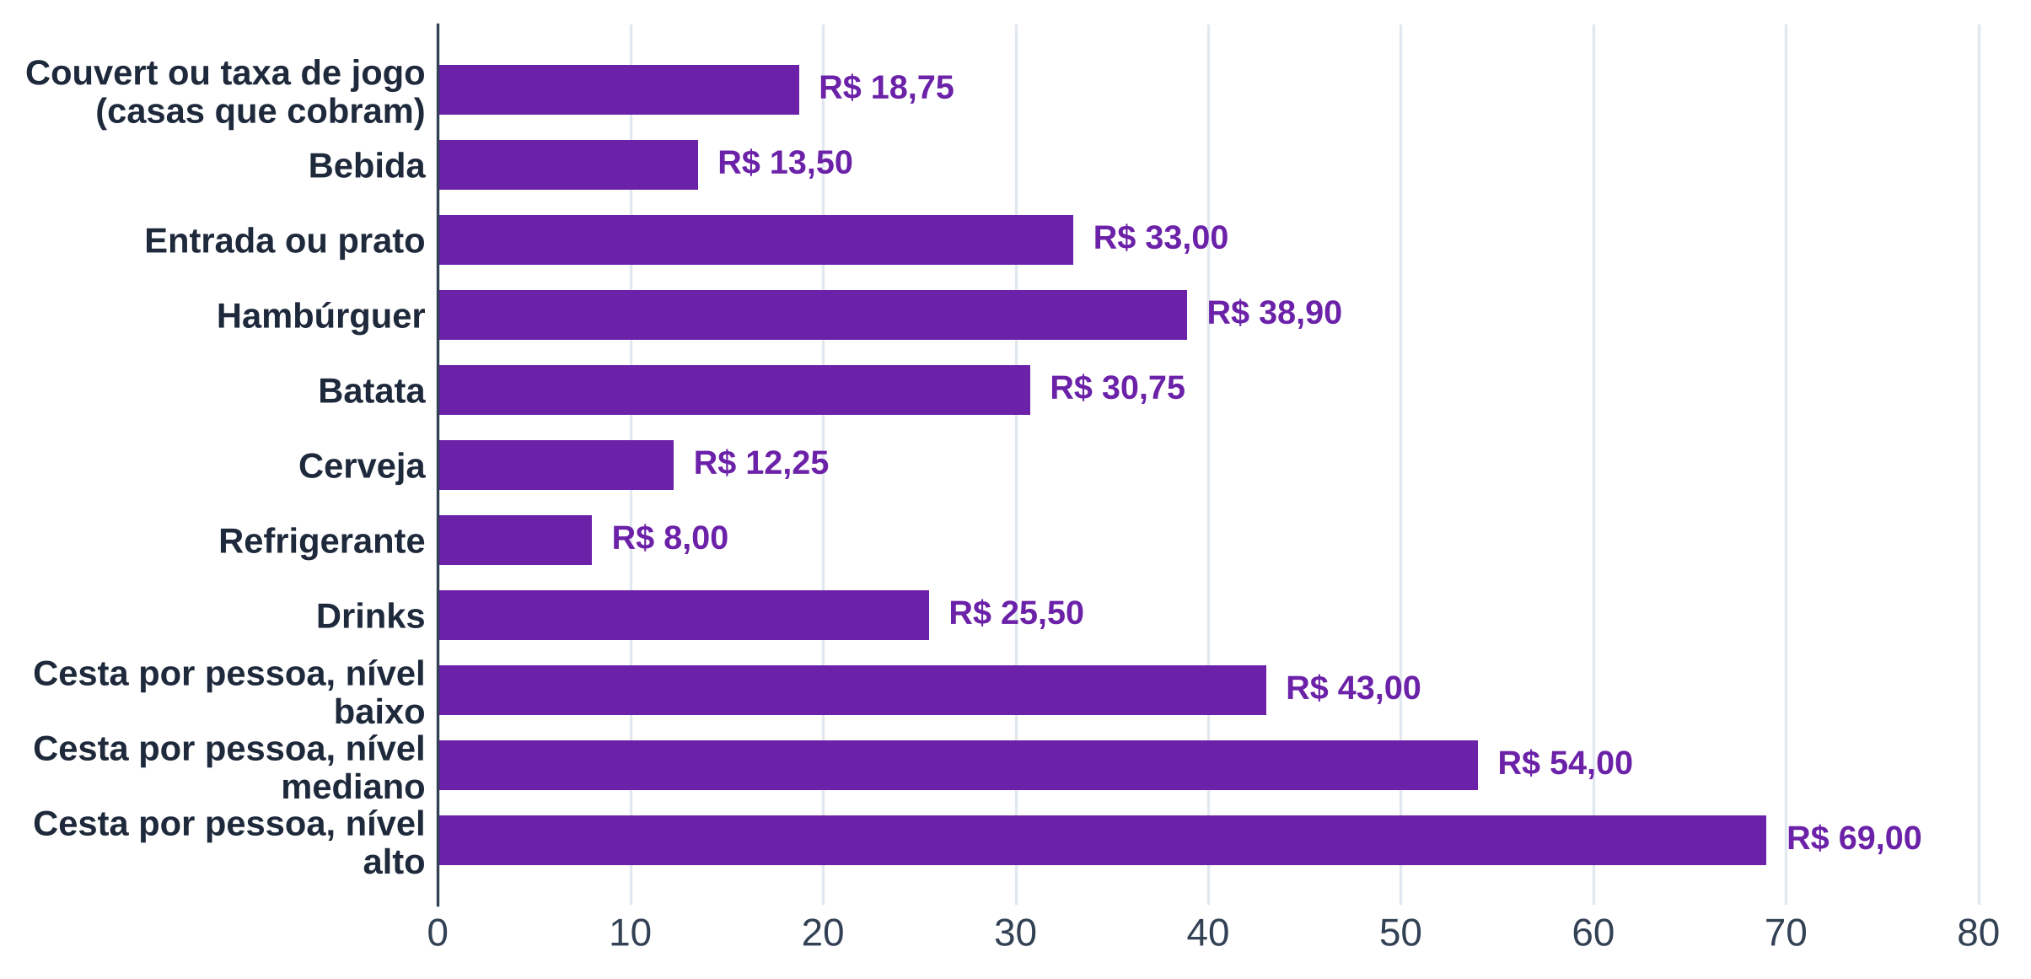
Tabela 7 – Preços nos cardápios: a cesta mediana por pessoa fica em R$ 54 (metade das casas entre R$ 38,50 e R$ 70)
Categoria | Casas com preço | 1º quartil (R$) | Mediana (R$) | 3º quartil (R$)
Couvert ou taxa de jogo (casas que cobram)
Bebida
Entrada ou prato
Hambúrguer
Batata
Cerveja
Refrigerante
Drinks
Cesta por pessoa, nível baixo
Cesta por pessoa, nível mediano
Cesta por pessoa, nível alto
Fonte: B1, cardápios transcritos (B1_cardapios_itens_precos.xlsx)
Nota: cada casa entra com a mediana do próprio cardápio na categoria; quartis entre as casas.
Cesta = couvert + bebida + entrada ou prato, só nas casas em que os três foram encontrados.

Tab 8
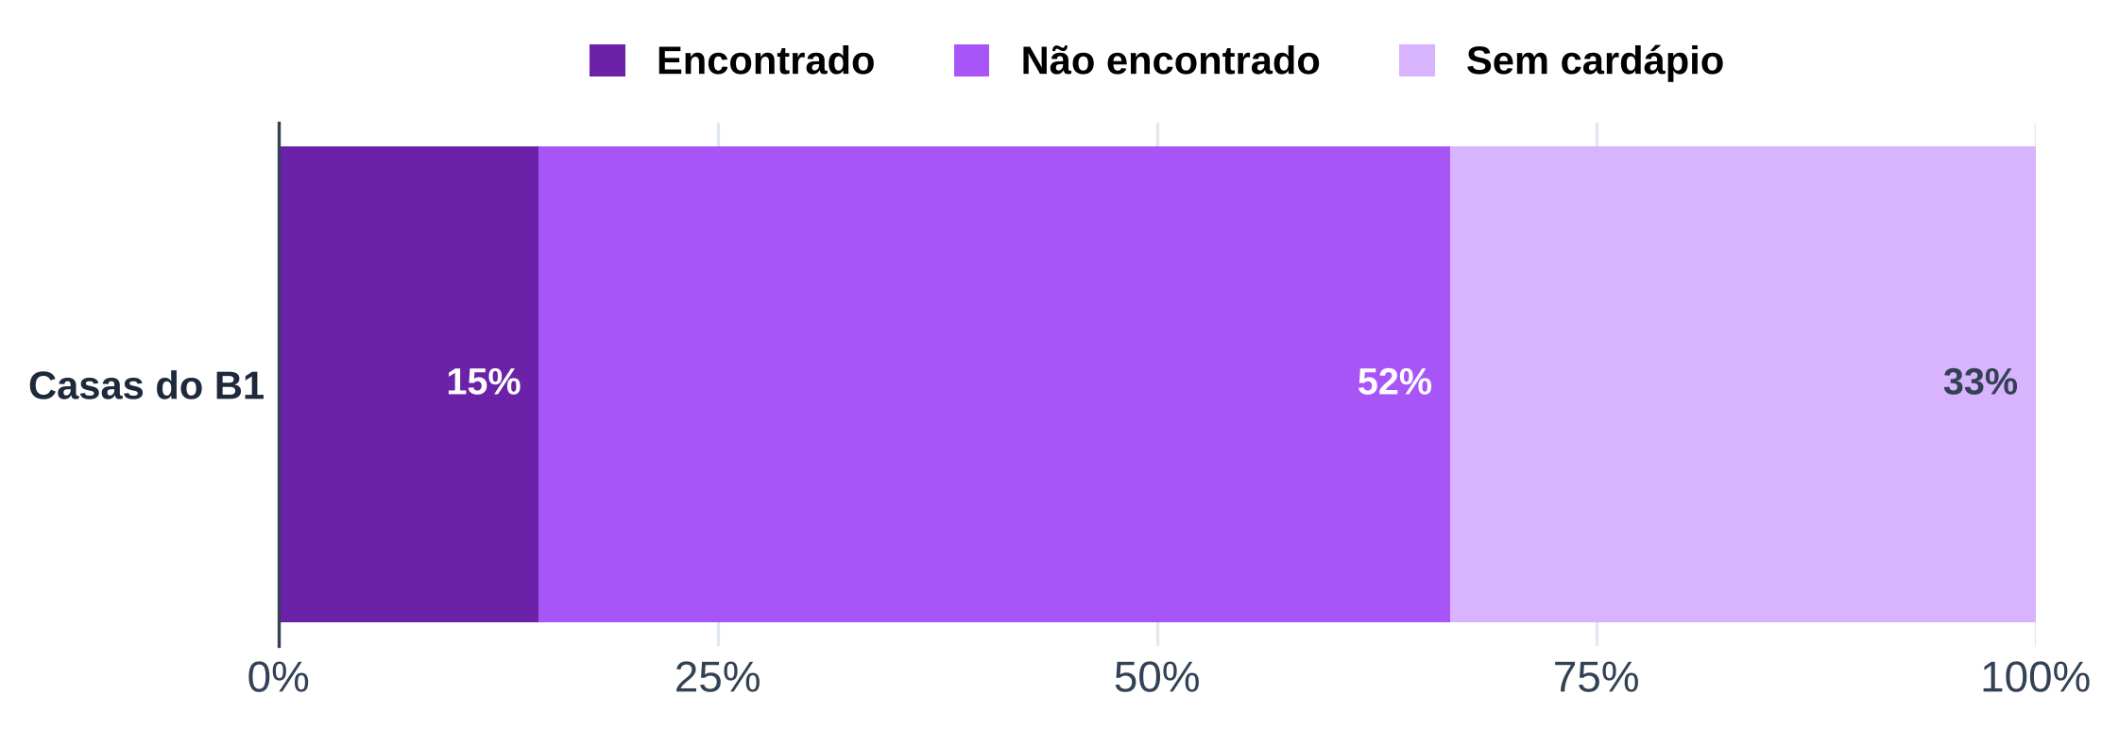
Tabela 8 – Couvert: encontrado no cardápio de 8 das 36 casas com cardápio
Situação | Casas | % do total
Couvert ou taxa de jogo encontrado no cardápio
Couvert não encontrado no cardápio
Sem cardápio transcrito
Total
Conferência (total − casas; deve ser 0)
Fonte: B1, cardápios transcritos (B1_cardapios_itens_precos.xlsx)
Nota: "não encontrado" não quer dizer que a casa não cobra; o couvert pode estar fora do cardápio coletado.

Tab 9
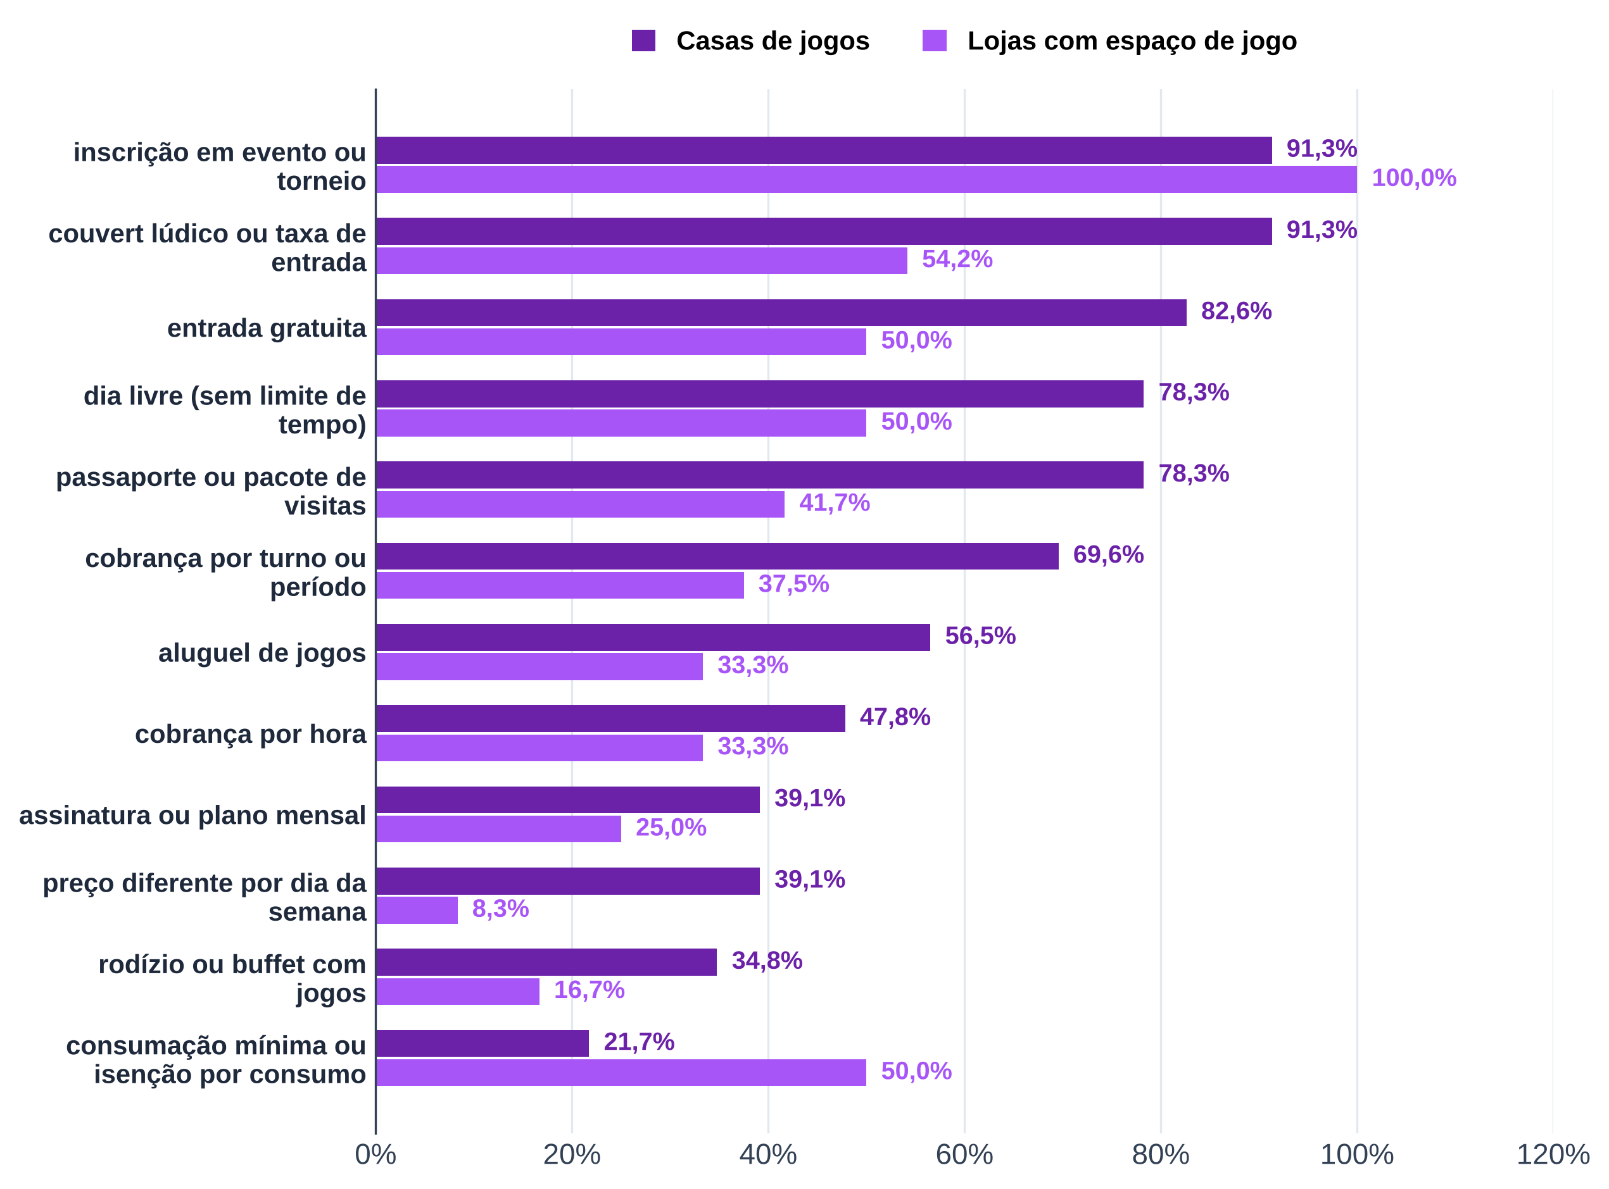
Tabela 9 – Modelos de cobrança citados no Instagram: couvert lúdico e inscrição em evento são os mais comuns
Modelo | Posts que citam | Estabelecimentos que citam | Casas de jogos que citam | Casas de jogos (total) | Casas de jogos (%) | Lojas que citam | Lojas (total) | Lojas (%)
couvert lúdico ou taxa de entrada | 816 | 34 | 21 | 23 |  | 13 | 24
entrada gratuita | 582 | 31 | 19 | 23 |  | 12 | 24
cobrança por hora | 55 | 19 | 11 | 23 |  | 8 | 24
cobrança por turno ou período | 114 | 25 | 16 | 23 |  | 9 | 24
dia livre (sem limite de tempo) | 579 | 30 | 18 | 23 |  | 12 | 24
passaporte ou pacote de visitas | 142 | 28 | 18 | 23 |  | 10 | 24
assinatura ou plano mensal | 214 | 15 | 9 | 23 |  | 6 | 24
consumação mínima ou isenção por consumo | 140 | 17 | 5 | 23 |  | 12 | 24
preço diferente por dia da semana | 46 | 11 | 9 | 23 |  | 2 | 24
rodízio ou buffet com jogos | 189 | 12 | 8 | 23 |  | 4 | 24
aluguel de jogos | 138 | 21 | 13 | 23 |  | 8 | 24
inscrição em evento ou torneio | 3,549 | 45 | 21 | 23 |  | 24 | 24
Fonte: B1, legendas do Instagram das casas (coletor do Instagram, 2026), análise de legendas
Nota: contagem não exclusiva (um post pode citar vários modelos).

Tab 10
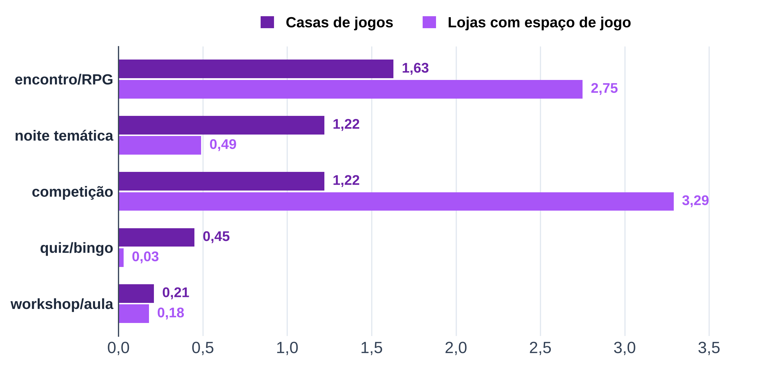
Tabela 10 – Eventos no Instagram: encontros/RPG, competições e noites temáticas puxam a agenda
Categoria | Posts | Estabelecimentos | Casas de jogos com o evento | Casas de jogos (total) | Casas de jogos: posts por casa por mês | Lojas com o evento | Lojas (total) | Lojas: posts por casa por mês
todos os eventos prováveis | 2,237 | 45 | 22 | 22 | 3.23 | 23 | 23 | 5.01
noite temática | 456 | 41 | 22 | 22 | 1.22 | 19 | 23 | 0.49
workshop/aula | 105 | 27 | 13 | 22 | 0.21 | 14 | 23 | 0.18
competição | 1,231 | 44 | 21 | 22 | 1.22 | 23 | 23 | 3.29
quiz/bingo | 125 | 13 | 11 | 22 | 0.45 | 2 | 23 | 0.03
encontro/RPG | 1,190 | 41 | 21 | 22 | 1.63 | 20 | 23 | 2.75
sorteio (não é evento; referência) | 329 | 35 | 14 | 22 | 0.41 | 21 | 23 | 0.80
Fonte: B1, legendas do Instagram das casas (coletor do Instagram, 2026), análise de legendas
Nota: categorias não exclusivas; o gráfico mostra posts por casa por mês, sem "todos os eventos" e sem sorteio (que não é evento).

Tab 11
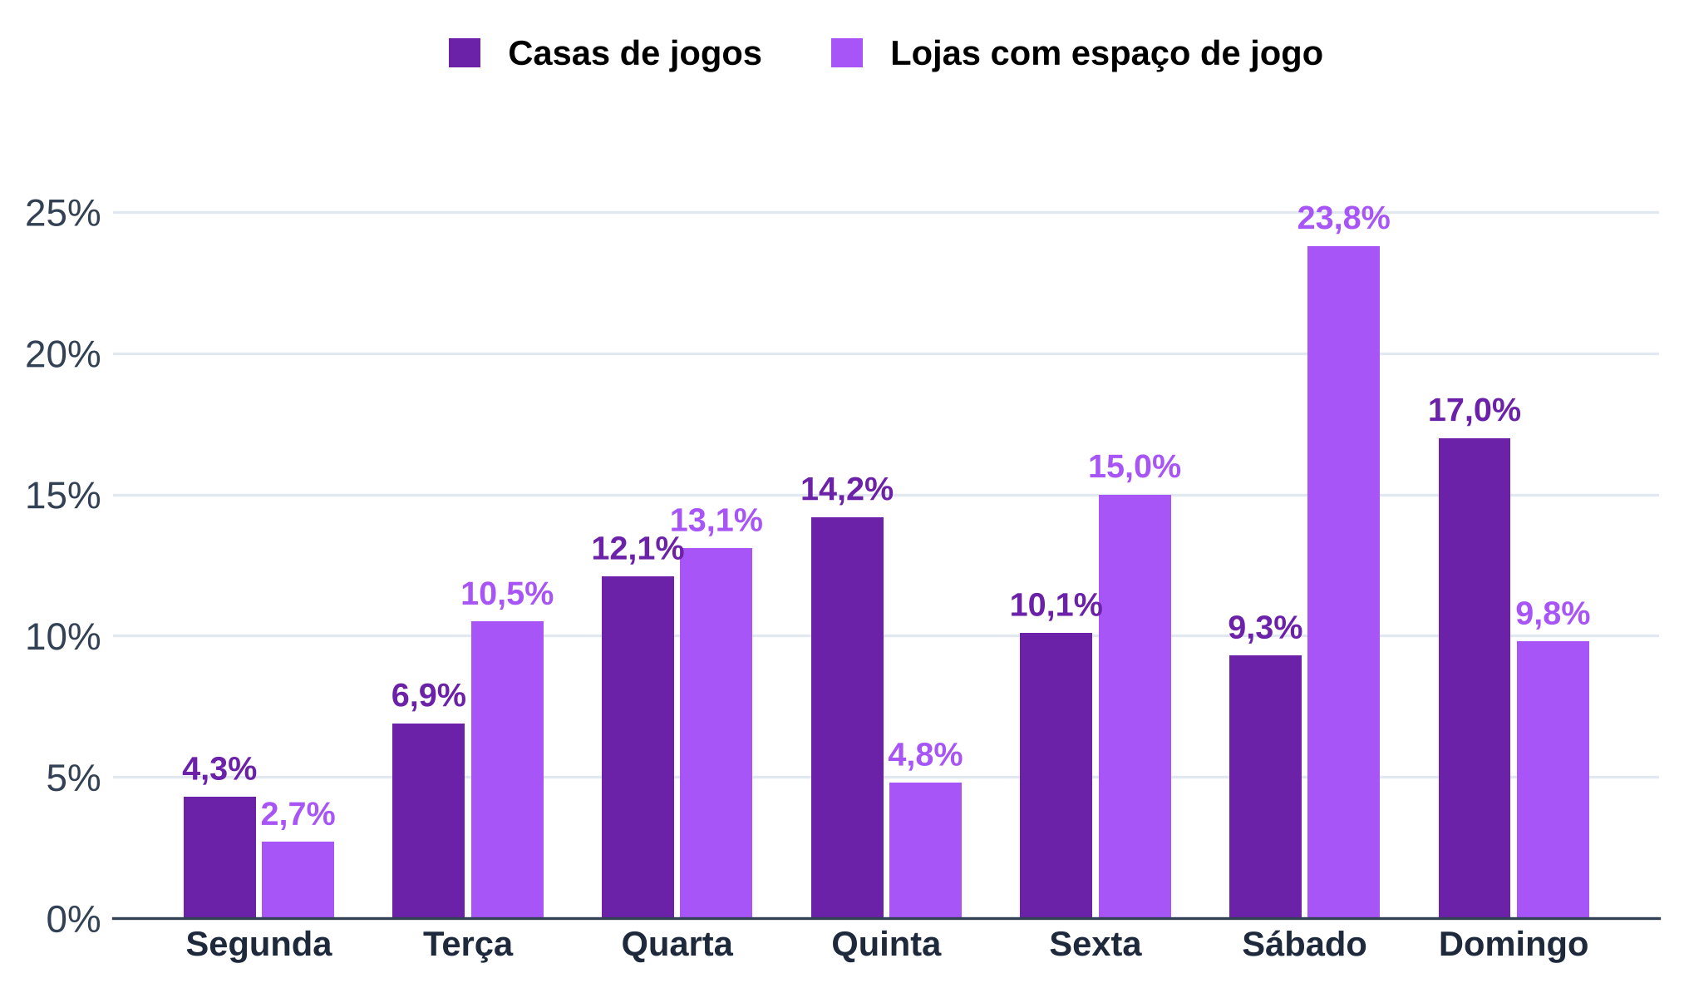
Tabela 11 – Dia citado nos eventos: casas de jogos anunciam mais domingo e quinta; lojas, sábado
Dia | Casas de jogos: eventos que citam | Casas de jogos: % dos eventos | Casas de jogos: estabelecimentos | Lojas: eventos que citam | Lojas: % dos eventos | Lojas: estabelecimentos
segunda | 37 | 4.30% | 15 | 37 | 2.70% | 10
terça | 59 | 6.90% | 14 | 146 | 10.50% | 14
quarta | 103 | 12.10% | 17 | 181 | 13.10% | 15
quinta | 121 | 14.20% | 18 | 67 | 4.80% | 13
sexta | 86 | 10.10% | 17 | 207 | 15.00% | 17
sábado | 79 | 9.30% | 17 | 329 | 23.80% | 18
domingo | 145 | 17.00% | 20 | 136 | 9.80% | 15
Fonte: B1, legendas do Instagram das casas (coletor do Instagram, 2026), análise de legendas
Nota: % sobre os eventos prováveis de cada tipo de casa; um evento pode citar mais de um dia ou nenhum.

Tab 12
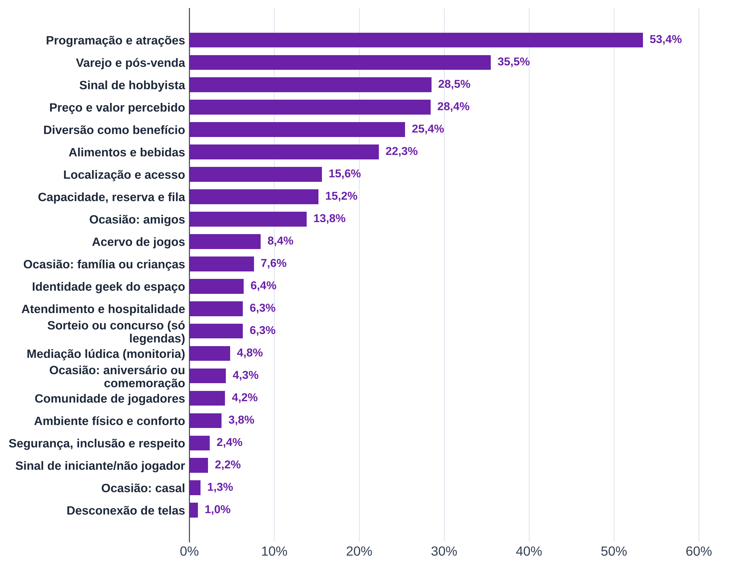
Tabela 12 – Temas das legendas do Instagram: programação, varejo e preço dominam
Código | Tema | Posts com o tema | % dos posts | % ponderado por estabelecimento | Estabelecimentos com o tema
ACV | Acervo de jogos | 830 | 7.00% | 8.40% | 40
MED | Mediação lúdica (monitoria) | 378 | 3.20% | 4.80% | 31
ATD | Atendimento e hospitalidade | 483 | 4.00% | 6.30% | 40
AB | Alimentos e bebidas | 2,510 | 21.00% | 22.30% | 42
PRC | Preço e valor percebido | 3,224 | 27.00% | 28.40% | 45
AMB | Ambiente físico e conforto | 415 | 3.50% | 3.80% | 41
CAP | Capacidade, reserva e fila | 1,366 | 11.40% | 15.20% | 45
PRG | Programação e atrações | 6,303 | 52.80% | 53.40% | 45
COMU | Comunidade de jogadores | 431 | 3.60% | 4.20% | 38
VAR | Varejo e pós-venda | 3,789 | 31.70% | 35.50% | 45
LOC | Localização e acesso | 1,305 | 10.90% | 15.60% | 38
INC | Segurança, inclusão e respeito | 219 | 1.80% | 2.40% | 33
OCA:ami | Ocasião: amigos | 1,439 | 12.00% | 13.80% | 45
OCA:fam | Ocasião: família ou crianças | 676 | 5.70% | 7.60% | 43
OCA:casal | Ocasião: casal | 134 | 1.10% | 1.30% | 27
OCA:aniv | Ocasião: aniversário ou comemoração | 517 | 4.30% | 4.30% | 42
NOV | Sinal de iniciante/não jogador | 215 | 1.80% | 2.20% | 38
HOB | Sinal de hobbyista | 3,639 | 30.50% | 28.50% | 44
DESC | Desconexão de telas | 110 | 0.90% | 1.00% | 18
DIV | Diversão como benefício | 2,822 | 23.60% | 25.40% | 44
GEEK | Identidade geek do espaço | 532 | 4.50% | 6.40% | 40
SOR | Sorteio ou concurso (só legendas) | 735 | 6.20% | 6.30% | 42
Fonte: B1, legendas do Instagram das casas (coletor do Instagram, 2026), análise de legendas
Nota: temas não exclusivos; o % ponderado dá peso igual a cada estabelecimento. Comparação com o B2 retirada desta planilha.

Tab 13
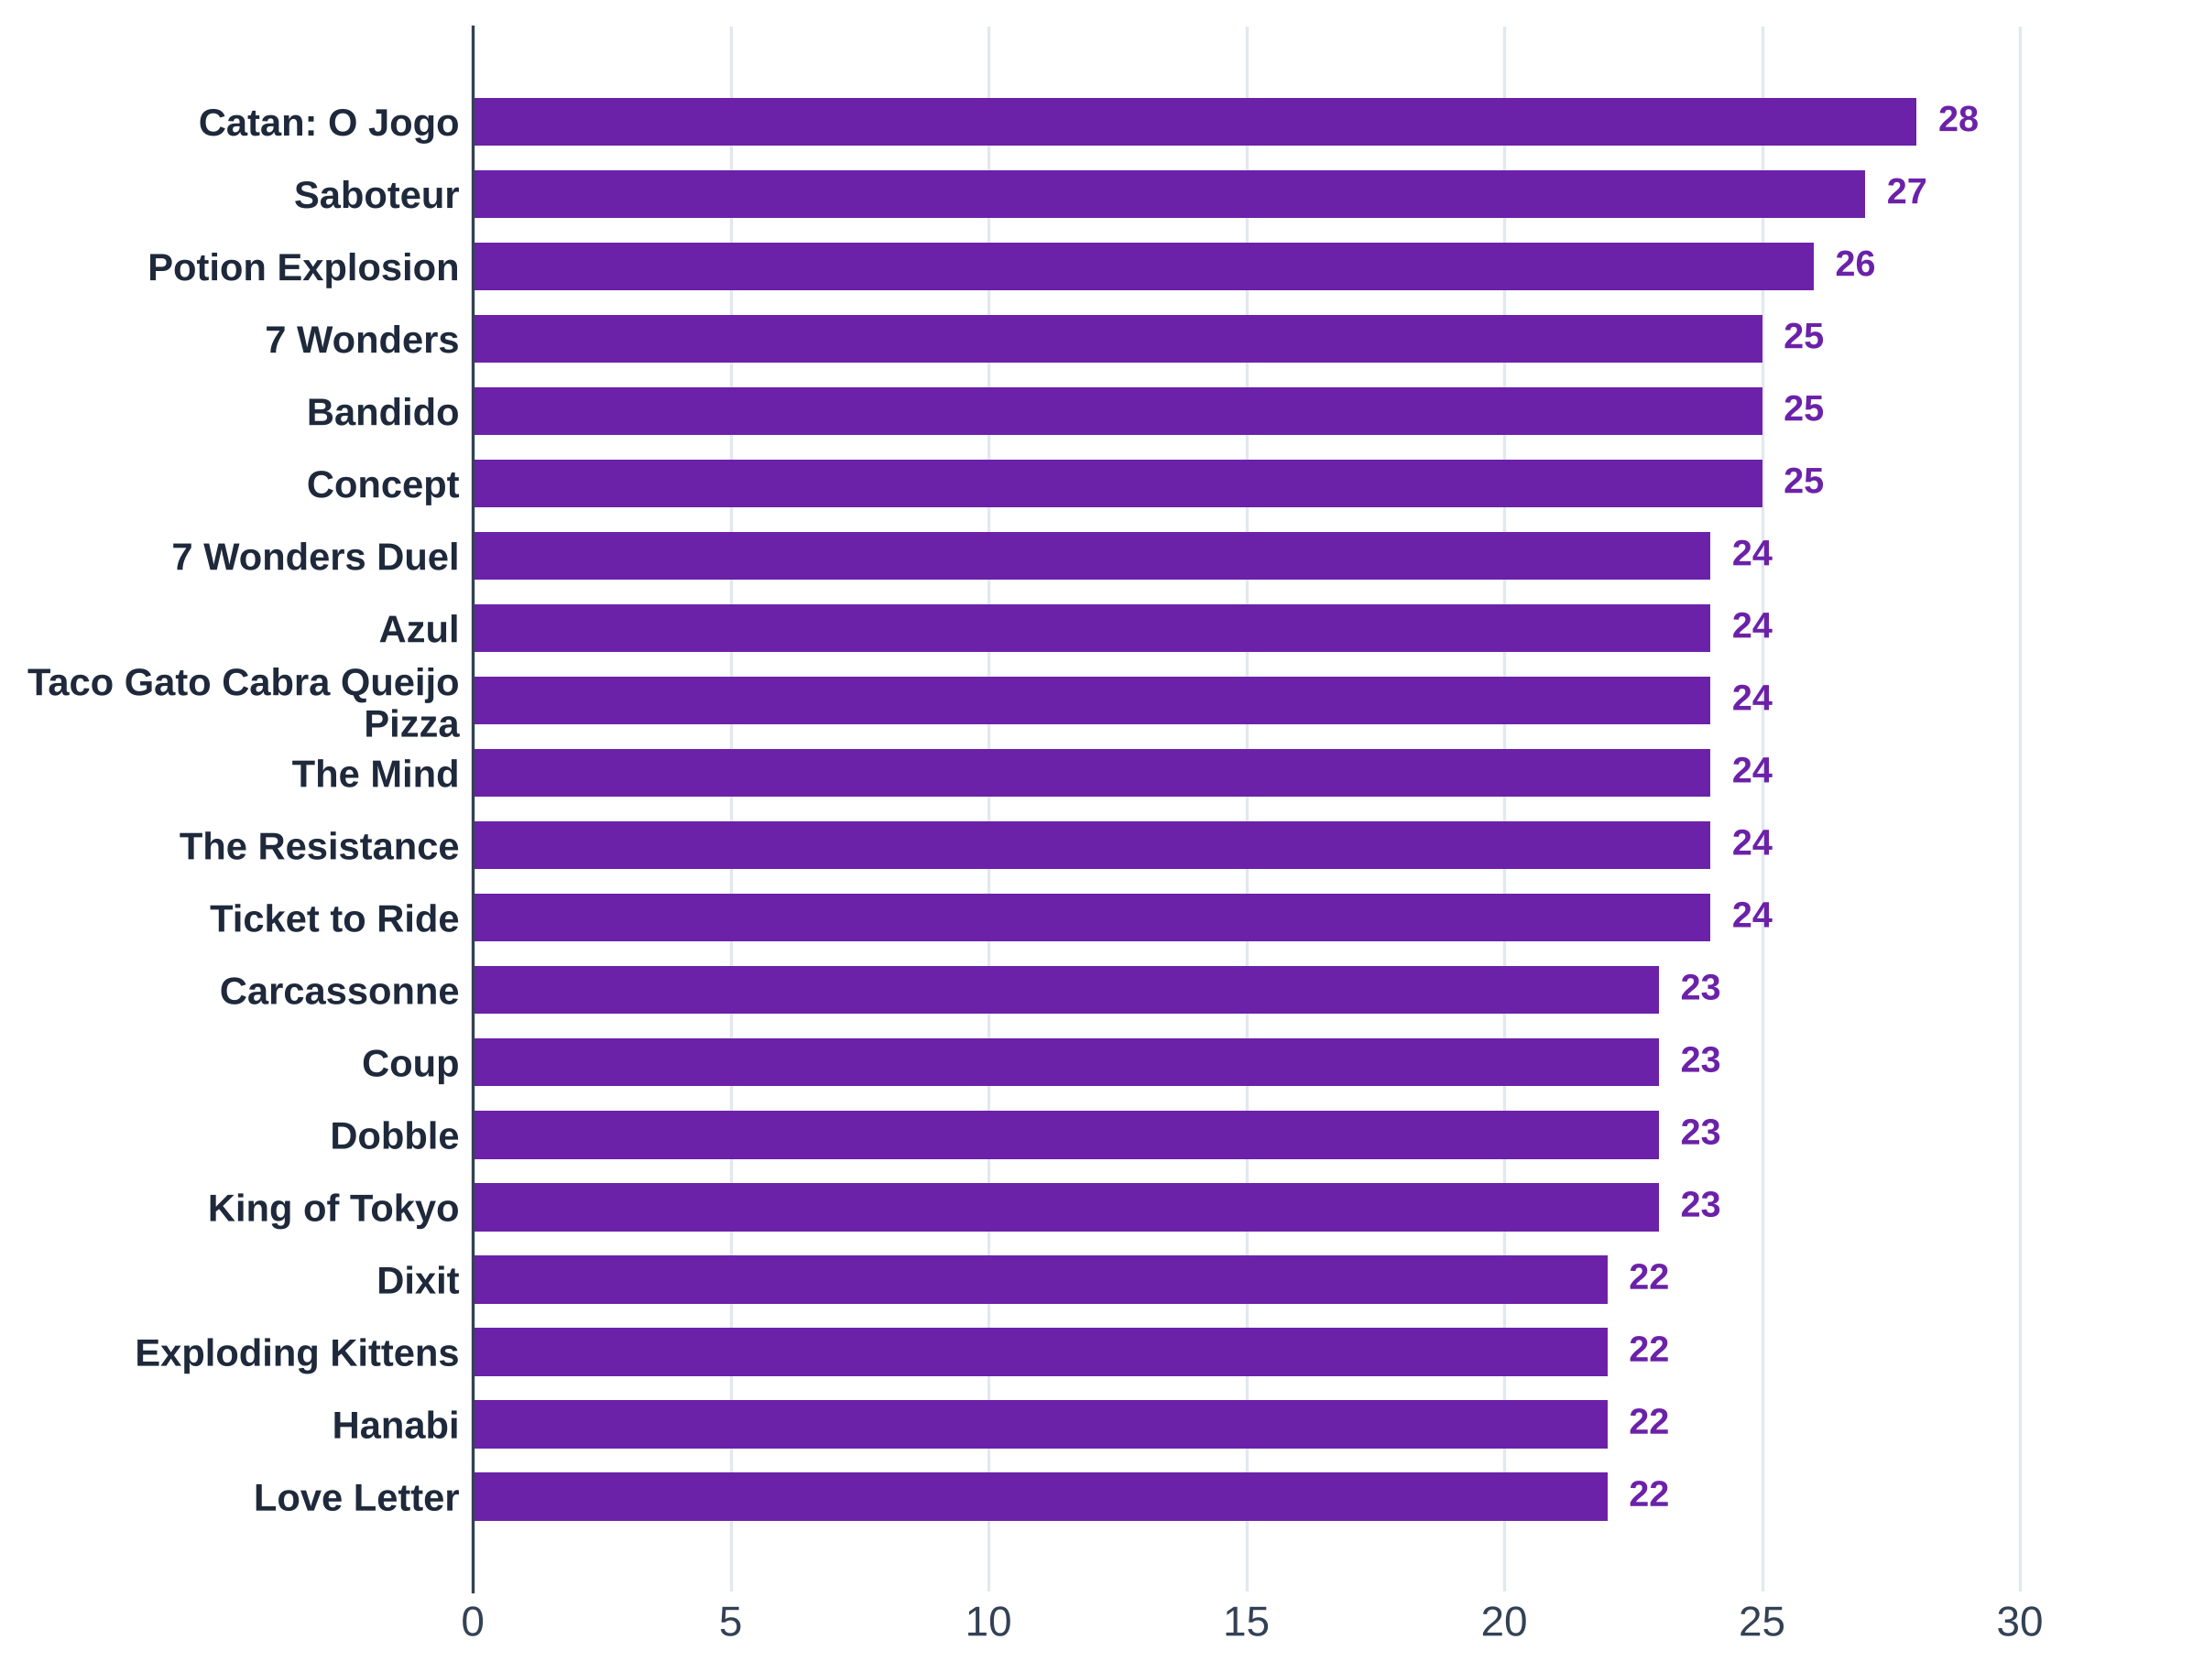
Tabela 13 – Os 20 jogos mais presentes nos acervos publicados (30 acervos): Catan, Saboteur e Potion Explosion lideram
Jogo | Casas com o jogo | Jogadores (mín.) | Jogadores (máx.) | Duração (min) | Preço provável (R$) | Aluguel (mediana, R$)
Catan: O Jogo | 28 | 3 | 4 | 90 | 349.88 | 40.00
Saboteur | 27 | 3 | 10 | 30 | 105.00 | 17.50
Potion Explosion | 26 | 2 | 4 | 45 | 389.94 | 35.00
7 Wonders | 25 | 2 | 7 | 30 | 304.90 | 40.00
Bandido | 25 | 1 | 4 | 15 | 64.90 | 15.00
Concept | 25 | 4 | 12 | 40 | 299.95 | 30.00
7 Wonders Duel | 24 | 2 | 2 | 30 | 249.90 | 30.00
Azul | 24 | 2 | 4 | 45 | 344.45 | 37.50
Taco Gato Cabra Queijo Pizza | 24 | 2 | 8 | 10 | 62.50 | 15.00
The Mind | 24 | 2 | 4 | 15 | 79.95 | 15.00
The Resistance | 24 | 5 | 10 | 30 | 159.90 | 25.00
Ticket to Ride | 24 | 2 | 5 | 45 | 405.00 | 35.00
Carcassonne | 23 | 2 | 5 | 45 | 299.00 | 30.00
Coup | 23 | 2 | 10 | 15 | 94.95 | 15.00
Dobble | 23 | 2 | 8 | 10 | 94.95 | 15.00
King of Tokyo | 23 | 2 | 6 | 30 | 320.00 | 40.00
Dixit | 22 | 3 | 6 | 30 | 224.95 | 35.00
Exploding Kittens | 22 | 2 | 5 | 20 | 120.00 | 20.00
Hanabi | 22 | 2 | 5 | 30 | 100.00 | 22.50
Love Letter | 22 | 2 | 4 | 20 | 89.89 | 20.00
Fonte: B1, acervos publicados (acervodejogos, Ludopedia, Rejoy e listas das casas) e preços de lojas (B1_cesta_jogos.xlsx)
Nota: preço vazio = jogo sem preço nas lojas consultadas.

Tab 14
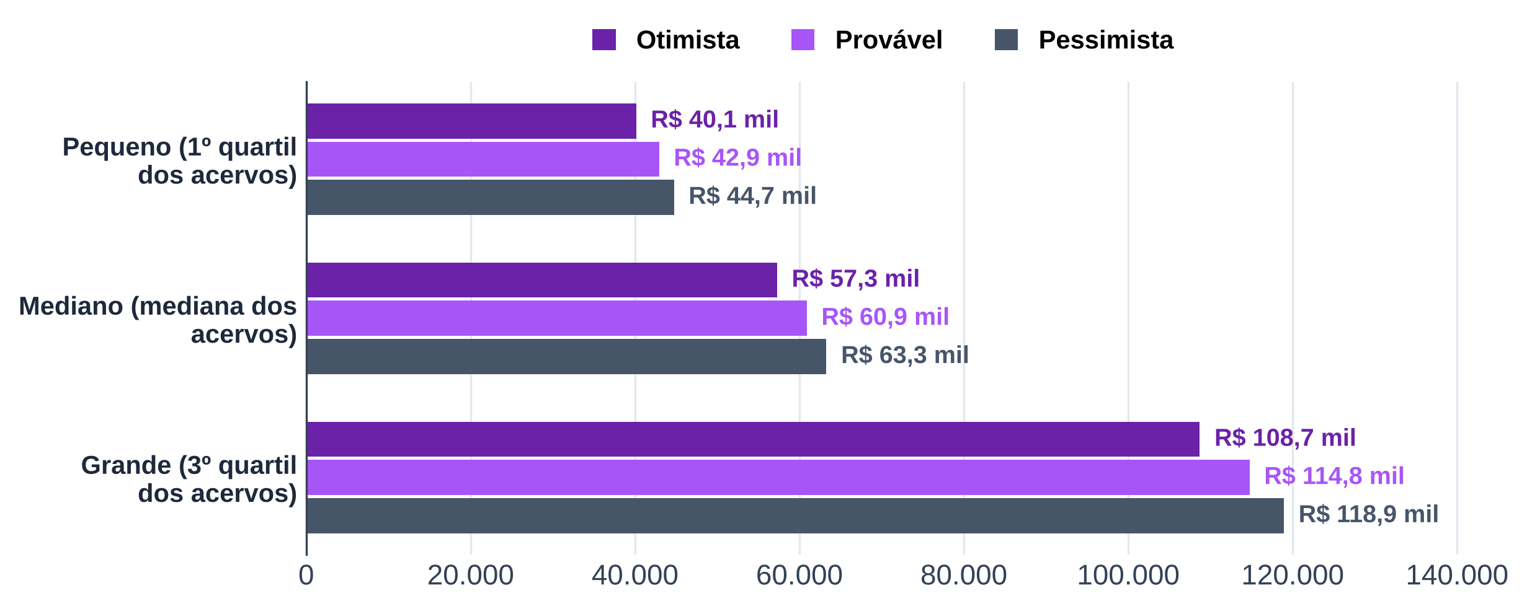
Tabela 14 – Custo do acervo inicial: de R$ 40 mil (acervo pequeno) a R$ 119 mil (acervo grande)
Tamanho do acervo | Títulos | Núcleo com preço | Títulos restantes | Custo otimista (R$) | Custo provável (R$) | Custo pessimista (R$)
Pequeno (1º quartil dos acervos) | 222 | 77 |  | 40,131.59 | 42,928.78 | 44,732.45
Mediano (mediana dos acervos) | 322 | 77 |  | 57,273.26 | 60,884.32 | 63,281.49
Grande (3º quartil dos acervos) | 622 | 77 |  | 108,698.28 | 114,750.94 | 118,928.59
Fonte: B1, acervos publicados e preços de lojas (B1_cesta_jogos.xlsx, aba acervo_inicial)
Nota: títulos restantes (fora do núcleo com preço) pelo preço médio do núcleo.

Tab 15
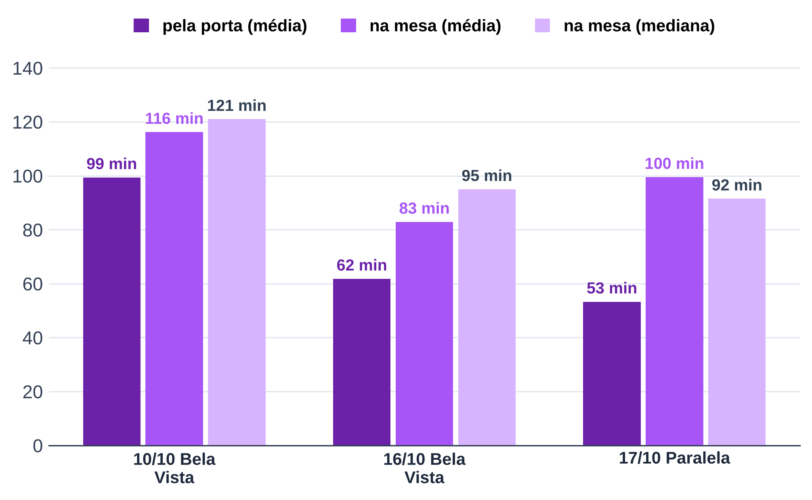
Tabela 15 – Contagem direta na São Jogue: grupos ficam de 1h20 a 2h na mesa
Medida | 10/10 Bela Vista | 16/10 Bela Vista | 17/10 Paralela
Horas observadas | 3.32 | 2.48 | 2.47
Grupos que entraram (porta) | 14 | 4 | 3
Pessoas que entraram | 38 | 10 | 13
Pessoas por hora
Pessoas por grupo (porta)
Permanência média pela porta (min) | 99.40 | 61.80 | 53.30
Grupos acompanhados na mesa | 9 | 7 | 4
Pessoas nas mesas | 41 | 17 | 12
Pessoas por grupo (mesa)
Permanência média na mesa (min) | 116.20 | 82.90 | 99.50
Permanência mediana na mesa (min) | 121.00 | 95.00 | 91.50
Fonte: B3, contagem direta nas unidades da São Jogue (app de observação, 10/10, 16/10 e 17/10/2026)
Nota: visitas de cerca de 3 h, do lado de fora; 10/10 só com o POV1.

Tab 16
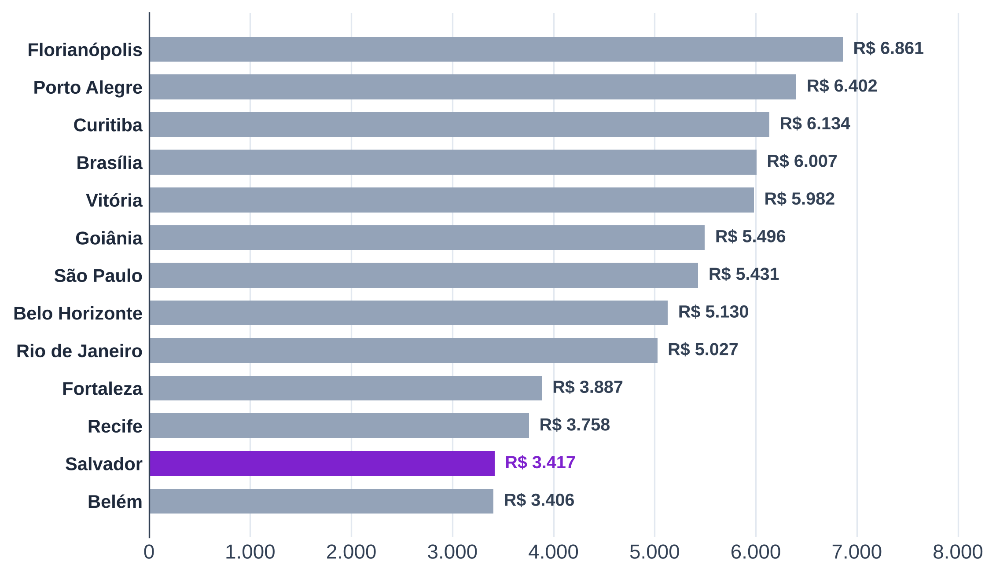
Tabela 16 – População e renda das capitais do B1: Salvador e Belém têm a menor renda do trabalho do grupo
Capital | UF | População 2022 | População estimada 2026 | População de 20 a 39 anos (2022) | % de 20 a 39 anos | Renda média, 14 anos ou mais (2022, R$) | Renda mediana, 14 anos ou mais (2022, R$) | Renda habitual do trabalho (2º tri. 2026, R$)
Florianópolis | SC | 537,211 | 598,370 | 185,946 |  | 4,222.88 | 2,100.00 | 6,861.00
Porto Alegre | RS | 1,332,845 | 1,388,791 | 391,627 |  | 3,749.45 | 1,900.00 | 6,402.00
Curitiba | PR | 1,773,718 | 1,832,183 | 551,000 |  | 3,685.62 | 2,000.00 | 6,134.00
Brasília | DF | 2,817,381 | 3,009,996 | 914,611 |  | 3,629.16 | 1,500.00 | 6,007.00
Vitória | ES | 322,869 | 343,935 | 96,495 |  | 3,950.45 | 1,800.00 | 5,982.00
Goiânia | GO | 1,437,366 | 1,511,709 | 474,870 |  | 3,202.02 | 1,500.00 | 5,496.00
São Paulo | SP | 11,451,999 | 11,911,337 | 3,559,246 |  | 3,216.65 | 1,500.00 | 5,431.00
Belo Horizonte | MG | 2,315,560 | 2,415,451 | 702,819 |  | 3,206.74 | 1,500.00 | 5,130.00
Rio de Janeiro | RJ | 6,211,223 | 6,731,133 | 1,834,349 |  | 2,964.14 | 1,250.00 | 5,027.00
Fortaleza | CE | 2,428,708 | 2,582,360 | 790,398 |  | 2,014.23 | 1,212.00 | 3,887.00
Recife | PE | 1,488,920 | 1,588,983 | 447,131 |  | 2,728.51 | 1,212.00 | 3,758.00
Salvador | BA | 2,417,678 | 2,559,945 | 736,849 |  | 2,089.30 | 1,212.00 | 3,417.00
Belém | PA | 1,303,403 | 1,396,157 | 404,656 |  | 1,998.96 | 1,200.00 | 3,406.00
Fonte: B4, IBGE: Censo 2022, estimativas de população 2026 e PNAD Contínua (2º trimestre de 2026)

Tab 17
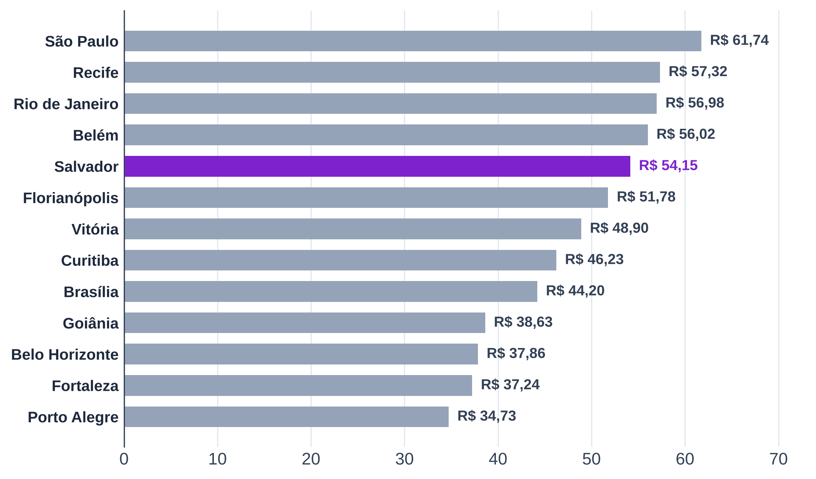
Tabela 17 – Aluguel comercial por m²: Salvador está entre as capitais mais caras do grupo
Capital | UF | Locação comercial (R$/m²) | Estimativa, mediana (R$/m²) | Valor usado (R$/m²) | Variação em 12 meses | Origem do valor
São Paulo | SP | 61.74 |  |  | 7.82% | FipeZap comercial
Recife | PE |  | 57.32 |  |  | estimado (residencial × razão comercial/residencial)
Rio de Janeiro | RJ | 56.98 |  |  | 21.34% | FipeZap comercial
Belém | PA |  | 56.02 |  |  | estimado (residencial × razão comercial/residencial)
Salvador | BA | 54.15 |  |  | 18.86% | FipeZap comercial
Florianópolis | SC | 51.78 |  |  | 7.44% | FipeZap comercial
Vitória | ES |  | 48.90 |  |  | estimado (residencial × razão comercial/residencial)
Curitiba | PR | 46.23 |  |  | 12.85% | FipeZap comercial
Brasília | DF | 44.20 |  |  | 7.66% | FipeZap comercial
Goiânia | GO |  | 38.63 |  |  | estimado (residencial × razão comercial/residencial)
Belo Horizonte | MG | 37.86 |  |  | 8.79% | FipeZap comercial
Fortaleza | CE |  | 37.24 |  |  | estimado (residencial × razão comercial/residencial)
Porto Alegre | RS | 34.73 |  |  | 2.85% | FipeZap comercial
Fonte: B4, FipeZap (índice de locação comercial e residencial, julho de 2026)
Nota: onde o FipeZap não cobre o comercial, estimativa pelo residencial vezes a razão comercial/residencial das capitais cobertas.

Tab 18
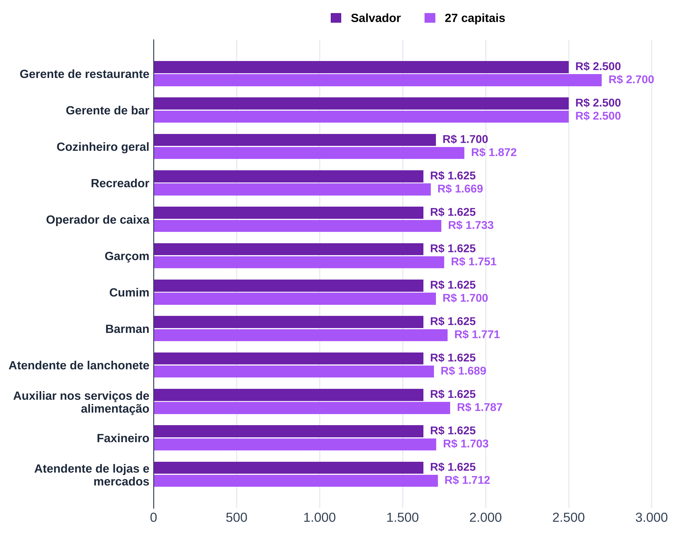
Tabela 18 – Salário de admissão em alimentação: Salvador paga perto do salário mínimo e abaixo das capitais
Ocupação | Salvador: admissões | Salvador: salário mediano (R$) | 27 capitais: admissões | 27 capitais: salário mediano (R$) | Salvador ÷ 27 capitais | Amostra pequena em Salvador
Gerente de restaurante | 158 | 2,500.00 | 7,387 | 2,700.00 |  | não
Gerente de bar | 14 | 2,500.00 | 1,404 | 2,500.00 |  | sim
Cozinheiro geral | 1,827 | 1,700.00 | 54,113 | 1,872.16 |  | não
Recreador | 8 | 1,625.09 | 1,188 | 1,669.20 |  | sim
Operador de caixa | 600 | 1,625.09 | 14,316 | 1,733.45 |  | não
Garçom | 1,595 | 1,625.09 | 43,378 | 1,750.68 |  | não
Cumim | 601 | 1,625.09 | 15,978 | 1,700.00 |  | não
Barman | 351 | 1,625.09 | 9,253 | 1,771.00 |  | não
Atendente de lanchonete | 2,943 | 1,625.09 | 125,235 | 1,688.53 |  | não
Auxiliar nos serviços de alimentação | 2,737 | 1,625.09 | 113,010 | 1,787.00 |  | não
Faxineiro | 1,470 | 1,625.09 | 31,783 | 1,703.00 |  | não
Atendente de lojas e mercados | 854 | 1,625.09 | 19,178 | 1,712.00 |  | não
Fonte: B4, Novo CAGED (admissões de 08/2025 a 07/2026, CNAE 56 – alimentação)

Tab 19
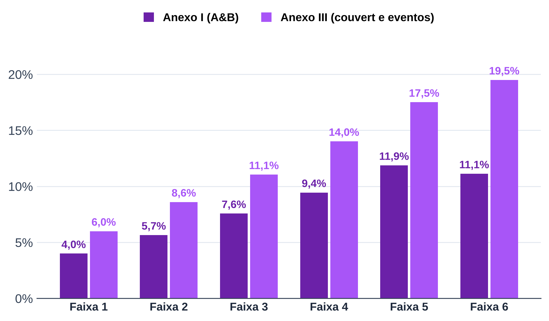
Tabela 19 – Simples Nacional, anexos I e III: alíquota efetiva no teto de cada faixa
Anexo | Faixa | Receita bruta em 12 meses, de (R$) | Até (R$) | Alíquota nominal | Parcela a deduzir (R$) | Alíquota efetiva no teto da faixa
I | 1 | 0.00 | 180,000.00 | 4.00% | 0.00
I | 2 | 180,000.01 | 360,000.00 | 7.30% | 5,940.00
I | 3 | 360,000.01 | 720,000.00 | 9.50% | 13,860.00
I | 4 | 720,000.01 | 1,800,000.00 | 10.70% | 22,500.00
I | 5 | 1,800,000.01 | 3,600,000.00 | 14.30% | 87,300.00
I | 6 | 3,600,000.01 | 4,800,000.00 | 19.00% | 378,000.00
III | 1 | 0.00 | 180,000.00 | 6.00% | 0.00
III | 2 | 180,000.01 | 360,000.00 | 11.20% | 9,360.00
III | 3 | 360,000.01 | 720,000.00 | 13.50% | 17,640.00
III | 4 | 720,000.01 | 1,800,000.00 | 16.00% | 35,640.00
III | 5 | 1,800,000.01 | 3,600,000.00 | 21.00% | 125,640.00
III | 6 | 3,600,000.01 | 4,800,000.00 | 33.00% | 648,000.00
Fonte: B4, Lei Complementar 123/2006, anexos I e III (Simples Nacional, 2026)
Nota: alíquota efetiva = (receita × alíquota nominal − parcela a deduzir) ÷ receita.

Tab 20
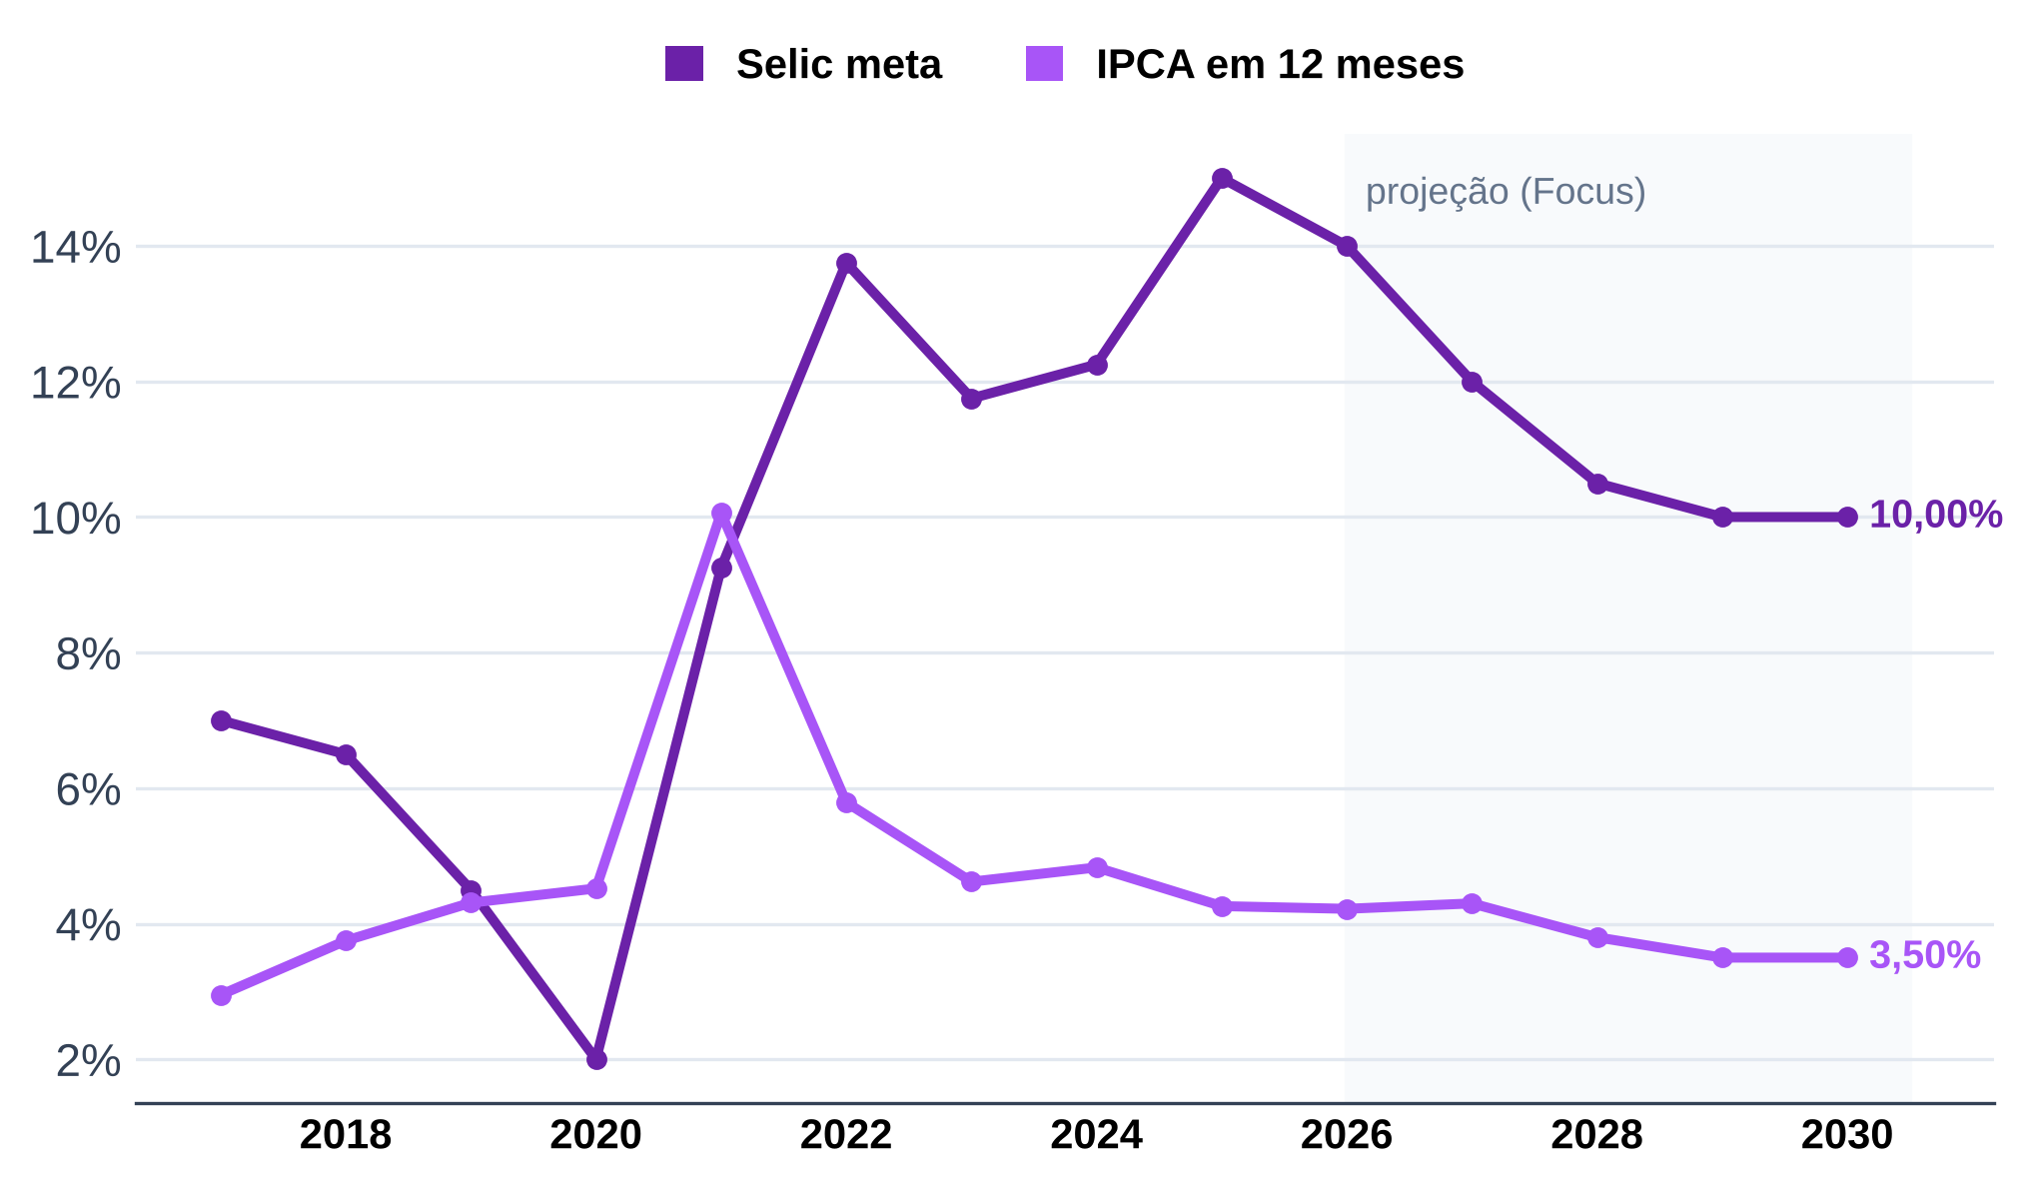
Tabela 20 – Selic e IPCA: juros altos em 2026, com queda esperada até 2030
Ano | Tipo | Selic meta | IPCA em 12 meses | Referência
2017 | realizado | 7.00% | 2.95% | Selic 12/2017; IPCA 12/2017
2018 | realizado | 6.50% | 3.75% | Selic 12/2018; IPCA 12/2018
2019 | realizado | 4.50% | 4.31% | Selic 12/2019; IPCA 12/2019
2020 | realizado | 2.00% | 4.52% | Selic 12/2020; IPCA 12/2020
2021 | realizado | 9.25% | 10.06% | Selic 12/2021; IPCA 12/2021
2022 | realizado | 13.75% | 5.79% | Selic 12/2022; IPCA 12/2022
2023 | realizado | 11.75% | 4.62% | Selic 12/2023; IPCA 12/2023
2024 | realizado | 12.25% | 4.83% | Selic 12/2024; IPCA 12/2024
2025 | realizado | 15.00% | 4.26% | Selic 12/2025; IPCA 12/2025
2026 | realizado | 14.00% | 4.22% | Selic 09/2026; IPCA 08/2026
2026 | Focus (mediana) | 13.75% | 4.90% | 11/09/2026
2027 | Focus (mediana) | 12.00% | 4.30% | 11/09/2026
2028 | Focus (mediana) | 10.50% | 3.80% | 11/09/2026
2029 | Focus (mediana) | 10.00% | 3.50% | 11/09/2026
2030 | Focus (mediana) | 10.00% | 3.50% | 11/09/2026
Fonte: B4, Banco Central do Brasil: SGS (séries 432 e 13522) e Relatório Focus de 11/09/2026
Nota: realizado = último valor do ano (2026 até a data indicada); Focus = mediana das expectativas para o fim do ano.

Tab 21
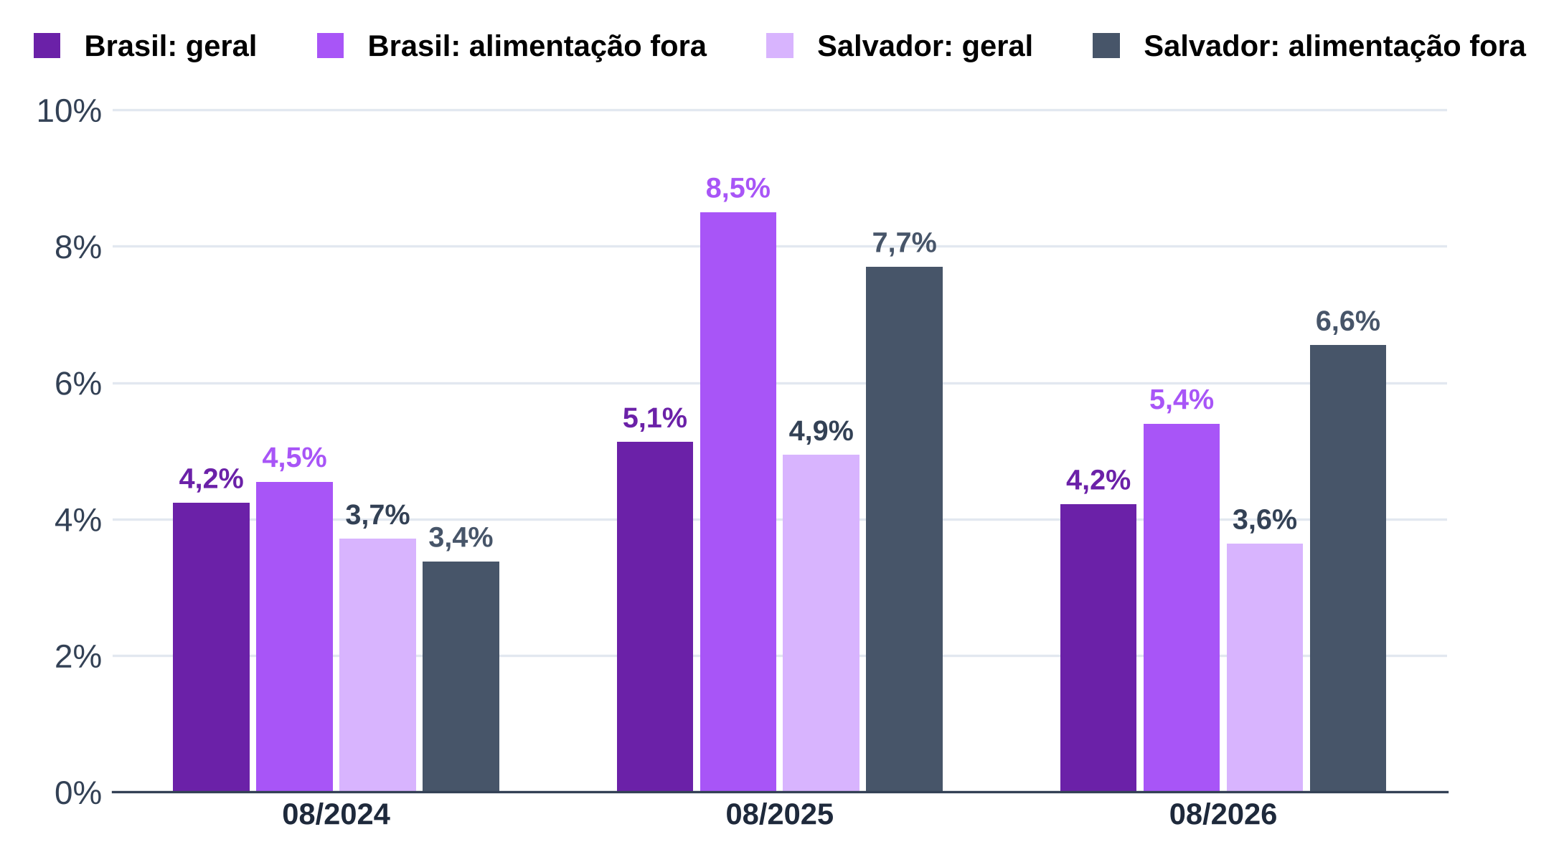
Tabela 21 – IPCA em 12 meses: alimentação fora do domicílio sobe mais que o índice geral
Mês | Brasil: índice geral | Brasil: alimentação fora do domicílio | Salvador: índice geral | Salvador: alimentação fora do domicílio
08/2024 | 4.24% | 4.55% | 3.71% | 3.38%
08/2025 | 5.13% | 8.50% | 4.94% | 7.70%
08/2026 | 4.22% | 5.40% | 3.64% | 6.55%
Fonte: B4, IBGE, IPCA (tabela 7060, variação acumulada em 12 meses)

